Rezolvare
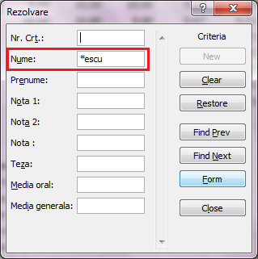
Nr. Crt. | Nume | Prenume | Nota 1 | Nota 2 | Nota | Teza | Media oral | Media generala
1 | Anastasescu | Mirel | 8.00 | 9.00 | 10.00 | 10.00 | 9.00 | 9.20 | Fie baza de date din foaia de calcul BD. Cu ajutorul machetei Form:
3 | Catrina | Viorel | 6.00 | 7.00 | 7.00 | 7.00 | 6.67 | 6.73 | adaugati inca 3 inregistrari
4 | Dumitrana | Marinela | 7.00 | 8.00 | 6.00 | 6.00 | 7.00 | 6.80 | stergeti din baza de date articolul al 2-lea
5 | Craciun | Carmen | 10.00 | 9.00 | 8.00 | 10.00 | 9.00 | 9.20 | efectuati urmatoarele cautari:
6 | Gheorghiu | Rosita | 7.00 | 8.00 | 9.00 | 10.00 | 10.00 | 8.80 |  | Media>=8
7 | Marinescu | Emil | 7.00 | 6.00 | 9.00 | 10.00 | 9.00 | 8.20 |  | Nota1=8 si Nota2=9 si Nota3=10
 |  |  |  |  |  |  |  |  |  | Toti elevii al caror nume incep cu litera "D"
 |  |  |  |  |  |  |  |  |  | Toti elevii al caror nume se termina cu sufixul "escu"
 | Adaugarea înregistrarilor prin intermediul unui formular de date:
 | Adaugati butonul Form pe Quick Bar (Buton dreapta/Customize Quick Access Toolbar/Form)
 | Pozitionati indicatorul de celula în lista;
 | Selectati comanda Form din Quick Bar;
 | Executati clic asupra butonului New (Nou);
 | Introduceti datele în fiecare caseta de text;
 | Executati clic asupra butonului New, pentru a scrie în lista datele
 | din formular si a putea introduce o alta înregistrare;
 | Executati clic asupra butonului Close când terminati de introdus
 | datele.

 | Stergerea unei înregistrari:
 | Selectati înregistrarea pe care doriti sa o stergeti;
 | Executati clic asupra înregistrarii selectate, utilizând butonul din
 | dreapta al mouse-ului;
 | Selectati comanda Delete (Stergere);
 | Selectati optiunea Cells Up (Mutare celule în sus);
 | Executati clic asupra butonului OK.

 | Cautarea înregistrarilor cu ajutorul formularului de date:
 | Executati clic asupra butonului Criteria (Criterii);
 | Introduceti criteriile de cautare;
 | Executati clic asupra butonului Find Next (Cautarea urmatoarei);
 | Executati clic asupra butonului Close,când terminati.

 | Media>=8

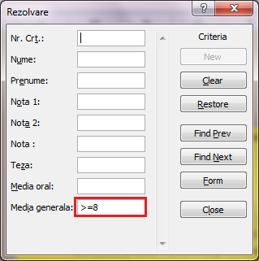

 | Nota1=8 si Nota2=9 si Nota3=10

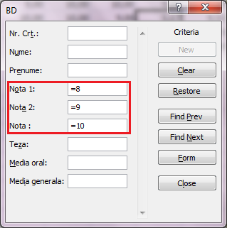

 | Toti elevii al caror nume incep cu litera "D"

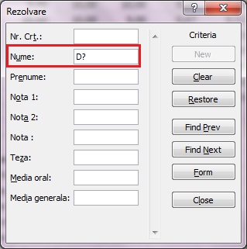

 | Toti elevii al caror nume se termina cu sufixul "escu"

